Invulinstructie PV
Invulinstructie Financiele productieveranwoording Jeugdwet 2025

Algemeen:
Er zijn 2 manieren om de productieverantwoording (hierna PV genoemd) in te vullen.
via het "Inleesblad" of via "overzicht gemeenten". Je moet een keuze maken!
Inleesblad wordt vaak gebruikt door de "grotere" zorgaanbieders en
Overzicht gemeenten is te gebruiken voor het handmatig invoeren van de gegevens.

Via inleesblad:

Upload of kopieer/plak de gegevens in het format, klik op "verwerk gegevens in verantwoordingsformat -Start-"
als je een kolom vergeet dan krijg je een foutmelding en zul je die moeten aanvullen.

Na het klikken op de Start button krijg je een popup berichtje, als alles gevuld is kan je op OK klikken.
De tabbladen (per gemeente) worden automatisch aangemaakt. Deze dienen nog wel gecontroleerd te worden of alles goed is gegaan,
hier komt ook een popup berichtje van.
De knoppen Toevoegen 1000 nieuwe regels en verwijderen regels, spreken voorzich

In de tabbladen per gemeente kan er onder 57 Financiële realisatie Jeugdwet opmerkingen toegevoegd worden,
vermeld daarbij de productcategorie waar een opmerking betrekking op heeft.

In het tabblad Totaalblad vul je je NAW gegevens in
Na het invullen van de naam moet je even wachten, de macro vult dan alle tabbladen aan
Je krijgt een popup bericht als de tabbladen zijn aangepast
Vul de andere gegevens ook in. Let op! Graag maar 1 AGB code per PV vermelden!

Onder de GR Regio Hart van Brabant vallen11 gemeentes, nl:
Alphen-Chaam, Baarle-Nassau, Dongen, Gilze en Rijen, Goirle, Heusden, Hilvarenbeek, Loon op Zand, Oisterwijk, Tilburg en Waalwijk
Als je de inleesfunctie gebruikt kan het zijn dat er niet in alle gemeentes zorg gedeclareerd is, deze tabbladen worden dan ook niet aangemaakt.
Graag in de email erbij vermelden dat bijvoorbeeld geen zorg is geleverd in de gemeente Alphen-Chaam, Baarle-Nassau, Goirle,
Hilvarenbeek, Loon op Zand, Tilburg en Waalwijk
(situatie van bovenstaand voorbeeld)
Dan weten wij dat u deze niet vergeten bent te vermelden!

Alles correct ingevuld?
Als u beschikt over een digitale handtekening kunt u deze in het bestand plakken op het tabblad Totaalblad.

Heeft u geen digitale handtekening, print dan de PV uit, onderteken deze, scan weer in als PDF en verzend deze naar:
controlregiohvb@tilburg.nl | U hoeft niet alle pagina's in een aparte PDF aan te leveren, 1 PDF volstaat

Wij ontvangen graag het EXCELbestand alsmede de PDF op bovengenoemd emailadres (controlregiohvb@tilburg.nl)
Het excelbestand gebruiken we om de gegevens automatisch in te lezen
Graag ook duidelijk vermelden of het een definitieve versie of een concept versie betreft.

OF

Handmatig invullen op tabblad: Overzicht gemeenten
Vul hier de 11 Regio gemeentes in, ook al heeft u bij een of meerdere gemeenten niet gedeclareerd
Daar waar geen zorg geleverd is blijft het saldo 0
Klik vervolgens op Aanmaken verantwoordingen gemeenten

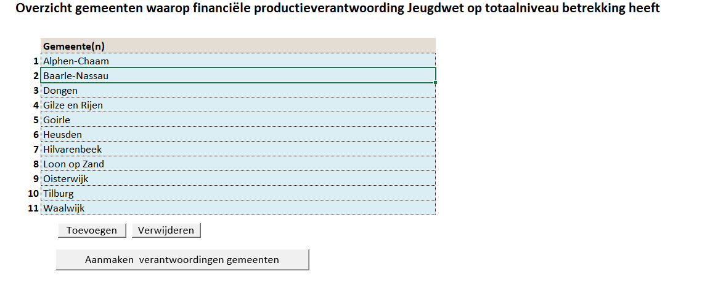

In het tabblad Totaalblad vul je je NAW gegevens in
Na het invullen van de naam moet je even wachten, de macro vult dan alle tabbladen aan
Je krijgt een popup bericht als de tabbladen zijn aangepast

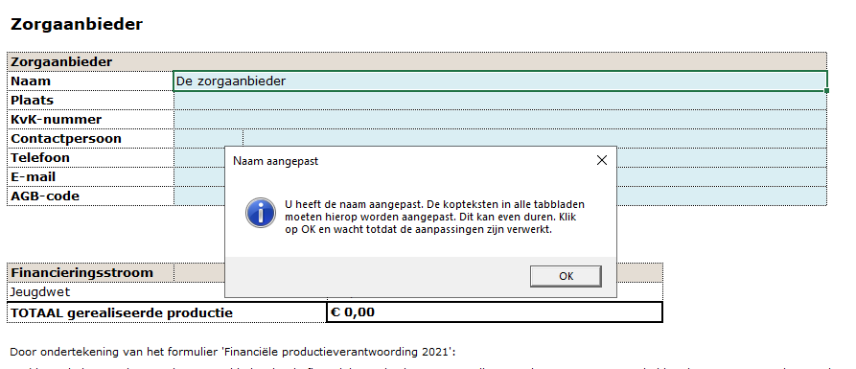

Klik op ok, daarna komt er nog een popup als de naam verwerkt is
Vul de andere gegevens ook in. Let op! Graag maar 1 AGB code per PV vermelden!

Vervolgens vul je de tabbladen van de betreffende gemeenten handmatig
De blauwe velden bij het kopje Gemeente en het Inkoop order nr daaronder hoeven niet gevuld te worden.

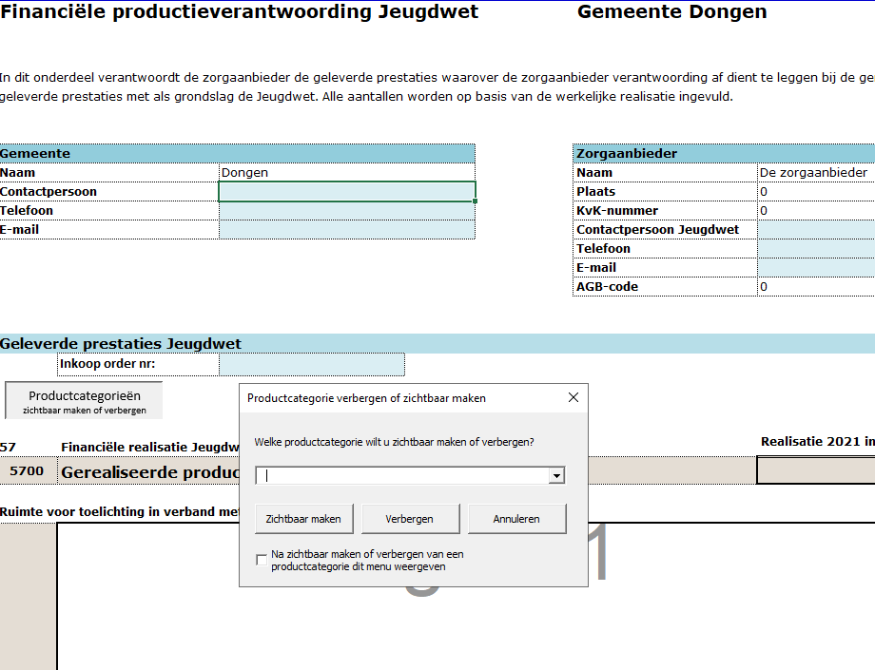

Om de categorieën zichtbaar te maken klik je op de knop productcategorieën
een popup verschijnt
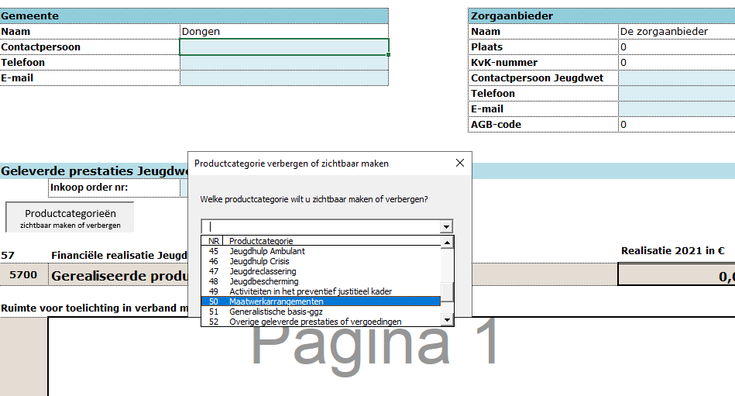

Kies 1 categorie bijvoorbeeld 50, klik daarna op zichtbaar maken. Doe dit één voor één bij alle categorieën waarop gedeclareerd is
Voor meer regels aan te maken per categorie klik je op de knop Toevoegen, met de knop verwijderen haal je de regel weer weg

Vul vervolgens handmatig de kolommen in, de totaal tellingen in kolom K worden automatisch gevuld

In de tabbladen per gemeente kan er onder 57 Financiële realisatie Jeugdwet opmerkingen toegevoegd worden,
vermeld daarbij de productcategorie waar een opmerking betrekking op heeft.

Doe dit voor alle gemeenten waar u zorg heeft geleverd
Daar waar u geen zorg heeft geleverd blijft het bedrag 0

Alles correct ingevuld?
Als u beschikt over een digitale handtekening kunt u deze in het bestand plakken op het tabblad Totaalblad.
De overige tabbladen worden dan automatisch hierop aangepast.
Heeft u geen digitale handtekening, print dan de PV uit, onderteken deze, scan weer in als PDF en verzend deze naar:
controlregiohvb@tilburg.nl

Wij ontvangen graag het EXCELbestand alsmede de PDF
Het excelbestand gebruiken we om de gegevens automatisch in te lezen
Graag ook duidelijk vermelden of het een definitieve versie of een concept versie betreft.

